상품제안서
신문지재생지우개연필 5p [바닐라원통케이스] | 상품코드: S03168

 |  |  |  |  |  |  | 02-713-8555 | www.synergygift.co.kr
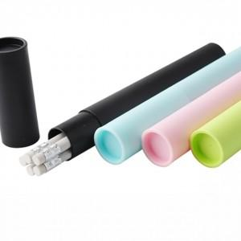

【상세/제작정보】 | -최소수량이하이거나 케이스인쇄를 원하실 경우에는 별도의 인쇄비가 추가됩니다.(인쇄비 별도문의) -신문지재생종이로 만든 친환경제품입니다.

【인쇄/포장옵션】 | 실크 / 원통케이스

【공급단가】 | 수량 | 500~ | 1,000~ | 2,000~ | 3,000~ | 5,000~
*VAT별도 | 단가 | 870원 | 840원 | 810원 | 780원 | 760원

【상품 URL】 | https://www.synergygift.co.kr:443/src/goods_detail.php?gdno=7057

